hasil perhitungan
 |  |  |  |  |  |  |  |  |  |  |  | Job No. |  | Sheet No
 |  |  |  |  |  |  |  |  |  |  |  |  |  |  | 1
Program Hitung Pondasi Tapak
 |  |  |  |  |  |  |  |  |  |  |  | Part
Job Title |  |  |  |  |  |  |  |  |  |  |  | Ref
 |  | Ruko Permata Juanda Surabaya |  |  |  |  |  |  |  |  |  | Enginner | Lutfi |  | Date
Client. |  | Mr Bunawan |  |  |  |  |  |  |  |  |  | File |  |  | Date/time | 9/30/19

Analisa

q | = | Berat Fondasi |  |  | + | Berat Tanah
 | = | ht | x | γc | + | ha | x | γt
 | = | 0.50 | x | 24 | + | 1.20 | x | 17.20
 | = | 32.64 |  | KN/m2

Cek Fondasi Terhadap Tegangan Izin Tanah

Tegangan yang terjadi pada tanah

 |  | Pult |  |  |  | Mult
σmaks | = |  |  |  | + |  |  |  |  | + | q | ≤ | σt
 |  | B | x | L |  | 1/6 | B | x | L2

 |  | 640 |  |  |  | 18.25
 | = |  |  |  | + |  |  |  |  | + | 32.64 | ≤ | 105
 |  | 1.50 | x | 1.50 |  | 1/6 | 1.50 | x | 1.50 | 2

 | = | 284.44444444 | + | 32.444444444 | + | 32.64

 | = | 349.529 |  | ≤ | 105 |  | Not Save

 |  | Pult |  |  |  | Mult
σmin | = |  |  |  | - |  |  |  |  | + | q | ≤ | σt
 |  | B | x | L |  | 1/6 | B | x | L2

 |  | 640 |  |  |  | 18.25
 | = |  |  |  | - |  |  |  |  | + | 32.64 | ≤ | 105
 |  | 1.50 | x | 1.50 |  | 1/6 | 1.50 | x | 1.50 | 2

 | = | 284.44444444 | - | 32.444444444 | + | 32.64

 | = | 284.640 |  | ≤ | 105 |  | Not Save

Kontrol Tegangan Geser 1 Arah

 |  |  | 0.50
 |  |  |  |  |  |  | ds | = | 75 | + | D/2
 |  |  |  |  |  |  |  | = | 75 | + | 8.00
 |  |  |  |  |  |  |  | = | 83.00 | mm

 |  |  |  |  |  |  | d | = | ht | - | ds
 |  |  |  |  |  |  |  | = | 500 | - | 83.00
 |  |  |  |  |  | 0.50 |  | = | 417.00

 |  | L | = | 1.50 |  |  | a | = | B/2 | - | b/2 | - | d
 |  |  |  |  |  |  |  | = | 750 | - | 250 | - | 417.00
 |  |  | 1.50 |  |  |  |  | = | 83.00 | mm
 |  |  |  |  |  |  |  | = | 0.083 | m

 |  |  |  |  |  |  | σa | = | σmin | + | B | - | a | x | σmaks | - | σmin | b

 |  |  |  |  |  |  |  | = | 284.640 | + | 1.50 | - | 0.083 | x | 349.529 | - | 284.640 | 1.50
 |  |  |  |  |  | 1.50
0.5 |  |  |  |  |  |  |  | = | 345.938 | KN/m2

 |  |  |  |  |  |  | Gaya tekan ke atas dari tanah (Vu)

 |  |  |  |  |  |  | Vu | = | a | x | B | x | σmaks | + | σa | 2
 |  |  | 0.5
 |  |  |  |  |  |  |  | = | 0.083 | x | 1.50 | x | 349.529 | + | 345.938 | 2

 |  |  |  |  |  |  |  | = | 43.293 | KN

 |  |  | 0.50 | 0.417 | 0.083 |  |  | Gaya geser yang dapat ditahan oleh beton (Ø.Vc)

 |  |  |  |  |  |  |  |  |  |  |  | fc'
 |  |  |  |  |  |  |  | Ø.Vc | = | Ø | x |  | x | B | x | d
 |  |  |  |  |  |  |  |  |  |  |  | 6
 |  |  |  |  |  |  |  |  |  |  |  | 20
 |  |  |  |  |  |  |  |  | = | 0.75 | x |  | x | 1.50 | x | 417.00
 |  |  |  |  |  |  |  |  |  |  |  | 6
 |  |  |  |  |  | 0.417
 |  |  |  |  |  |  |  |  | = | 349.665 | KN
 |  |  | 1.50
 |  |  |  |  |  |  |  | Ø.Vc | = | 349.665 | > | Vu | = | 43.293 | ......... | Save!

 | σmin |  |  | σa |  | σmaks
 | 284.640 |  |  | 345.938 |  | 349.529

Kontrol Tegangan Geser 2 Arah (Geser Pons)

Dimensi Kolom, |  |  | b | = | 500
 |  |  | h | = | 500

 |  |  | b | + | d | = | 500.00 | + | 417.00 | = | 917.00 | mm | = | 0.917 | m
 |  |  | h | + | d | = | 500 | + | 417.00 | = | 917.00 | mm | = | 0.917 | m

Gaya Tekan Ke Atas (Geser Pons)

 |  |  |  |  |  |  |  |  |  |  |  |  | σmaks | + | σmin
Vu | = | B | 2 | - | b | + | d | x | h | + | d | x
 |  |  |  |  |  |  |  |  |  |  |  |  |  | 2

 |  |  |  |  |  |  |  |  | 349.529 | + | 284.640
 | = | 1.50 | 2 | - | 0.917 | x | 0.917 | x
 |  |  |  |  |  |  |  |  |  | 2
 | = | 446.8071786

 |  | hk |  | 500
βc | = |  | = |  | = | 1.000
 |  | Bk |  | 500

bo | = | 2 | x | bk | + | d | + | hk | + | d

bo | = | 2 | x | 500 | + | 417.00 | + | 500 | + | 417.00

 | = | 3668 | mm

Gaya geser yang ditahan oleh beton

 |  |  |  |  |  |  |  |  |  |  |  | 2 |  | fc' | bo | d
 |  |  |  |  |  |  |  | Vc1 | = | 1 | + |  | x
 |  |  |  |  |  |  | 0.209 |  |  |  |  | βc |  |  | 6

 |  |  |  |  |  |  | 0.50 |  |  |  |  | 2 |  | 20 | 3668 | 417.00
 |  |  |  |  |  |  |  | Vc1 | = | 1 | + |  | x
 |  |  |  |  |  |  | 0.209 |  |  |  |  | 1.000 |  |  | 6

 |  |  |  |  |  |  |  | Vc1 | = | 3420191.191 |  | N
 |  |  |  |  |  |  |  |  | = | 3420.191 |  | KN

0.292 |  | 0.209 | 0.50 | 0.209 | 0.2915
 |  |  |  |  |  |  |  |  |  |  |  | αs | d |  | fc' | bo | d
 |  |  |  |  |  |  |  | Vc2 | = | 2 | + |  |  | x
 |  |  |  |  |  |  |  |  |  |  |  | bo |  |  |  | 12

 |  |  |  |  |  |  |  |  |  |  |  | 30 | 417.00 |  | 20 | 3668 | 417.00
 |  |  |  |  |  |  |  | Vc2 | = | 2 | + |  |  | x
 |  |  |  |  |  | 0.417 |  |  |  |  |  | 3668 |  |  |  | 12

 |  |  |  |  |  | 0.083 |  | Vc2 | = | 2514169.988 |  | N
 |  | 1.50 |  |  |  |  |  |  | = | 2514.170 |  | KN

 |  |  |  |  |  |  |  |  | 1
 |  |  |  |  |  |  | Vc3 | = |  | x | fc' | bo | d
 |  |  |  |  |  |  |  |  | 3
 |  |  |  |  |  |  |  |  | 1
 | σmin |  |  |  |  |  | Vc3 | = |  | x | 20 | 3668 | 417.00
 | 284.640 |  |  |  | σmaks |  |  |  | 3
 |  |  |  |  | 349.529
 |  |  |  |  |  |  |  | = | 2280127.4609 | N
 |  |  |  |  |  |  |  | = | 2280.127 | KN

Jadi

Vc1 | = | 3420.191
Vc2 | = | 2514.170 |  | Diambil yang terkecil
Vc3 | = | 2280.127

Vc | = | 2280.127 | KN
Ø.Vc | = | 0.75 | x | 2280.127
 | = | 1710.096 | KN

Ø.Vc | = | 1710.096 | > | Vu | = | 446.807 |  | ......... | Save!

Hitungan Penulangan Fondasi

 |  |  | 0.50 |  |  |  | ds | = | 75 | + | 16 | + | 8
 |  |  |  |  |  |  |  | = | 99.000 | mm
 |  |  |  |  |  |  |  | ≈ | 0.099 | m
 |  |  |  | 0.50
 |  |  |  | 0.75 |  |  | d | = | ht | - | ds
 |  |  |  |  |  |  |  | = | 0.50 | - | 0.099
 |  |  |  |  |  |  |  | = | 0.401 | m
0.50 |  |  |  |  |  | 0.401 |  | = | 401 | mm
 |  |  |  |  |  | 0.099
 |  |  |  |  |  |  |  |  | B |  | h
 |  |  | 1.50 |  |  |  | x | = |  | -
 |  |  |  |  |  |  |  |  | 2 |  | 2

 |  |  |  |  |  |  |  |  | 1500 |  | 500
 |  |  |  |  |  |  | x | = |  | -
 |  |  |  |  |  |  |  |  | 2 |  | 2
 | σmin |  | σx |  | σmaks |  | x | = | 500 | mm
 | 284.640 |  | 327.899 |  | 349.529 |  |  | = | 0.5 | m

σx | = | σmin | + | B | - | x | x | σmaks | - | σmin | B

σx | = | 284.640 | + | 1.50 | - | 0.5 | x | 349.529 | - | 284.640 | 1.50
 |  |  |  |  |  |  |  |  | `
 | = | 327.899 | KN/m3

 |  |  |  |  |  |  |  | σmaks | - | σx
Mu | = | 0.5 | σx |  | x | 2 | + |  |  |  | x | 2
 |  |  |  |  |  |  |  |  | 3
 |  |  |  |  |  |  |  | 349.529 | - | 327.899
 | = | 0.5 | 327.899 |  | 1 | 2 | + |  |  |  | 0.5 | 2
 |  |  |  |  |  |  |  |  | 3
 | = | 42.790 | KNm

 |  |  | Mu
K | =
 |  | Ø | x | b | x | d | 2

 |  |  | 42789876.543
 | =
 |  | 0.8 | x | 1000 | x | 401 | 2

 | = | 0.333 | Mpa

 |  | 382.5 | x | 0.85 | x | 600 | + | fy | - | 225 | x | β1 | fc'
Kmaks | =
 |  |  |  |  |  | 600 | + | fy | 2

 |  | 382.5 | x | 0.85 | x | 600 | + | 320 | - | 225 | x | 0.85 | 20
Kmaks | =
 |  |  |  |  |  | 600 | + | 320 | 2

 | = | 5.599 | Mpa

K | < | Kmaks
K | = | 0.333 | < | Kmaks | = | 5.599 | ......... | OK!

 |  |  |  |  |  | 2 | x | K
a' | = | 1 | - | 1 | - |  |  |  | d
 |  |  |  |  |  | 0.85 | x | fc'

 |  |  |  |  |  | 2 | x | 0.333
 | = | 1 | - | 1 | - |  |  |  | 401
 |  |  |  |  |  | 0.85 | x | 20

 | = | 7.924 | mm

 |  | 0.85 | x | fc' | x | a' | x | b
As(1) | =
 |  |  |  |  | fy

 |  | 0.85 | x | 20 | x | 7.924 | x | 1000
 | =
 |  |  |  |  | 320
 | = | 420.988 | mm2

Jika
fc' | ≤ | 31.36 | Mpa
maka
 |  | 1.4 | x | b | x | d
As | ≥ |  |  |  |  |  | ........... | (R.1)
 |  |  |  | fy |  |  |  |  | ....... SNI 03-2847-2002 (Pasal 12.5.1)

Jika
fc' | > | 31.36 | Mpa
maka
 |  | fc' | x | b | x | d
As | = |  |  |  |  |  | ........... | (R.2)
 |  |  | 4 | fy |  |  |  |  | ....... SNI 03-2847-2002 (Pasal 12.5.1)

fc' | = | 20 | < | 31.36
 |  | maka yang dipakai adalah pers ..................... |  |  |  |  |  | (R.1)

 |  | 1.4 | x | b | x | d |  |  |  |  | fc' | x | b | x | d
As(2) | = |  |  |  |  |  | ....... | (R.1) | As(2') | = |  |  |  |  |  | ....... | (R.2)
 |  |  |  | fy |  |  |  |  |  |  |  | 4 | fy

 |  | 1.4 | x | 1000 | x | 401 |  |  |  |  | 0 | x | 0 | x | 0
 | = |  |  |  |  |  |  |  |  | =
 |  |  |  | 320 |  |  |  |  |  |  |  | 4 | 0

 | = | 1754.375 |  | mm2 | ........... | As dipakai |  |  |  | = | #DIV/0! | mm2 | ........... | As tidak Dipakai!

Dipilih yang terbesar dari As(1) dan As(2)......... Sehingga,

As(1) | = | 420.988 |  | mm2
 |  |  |  |  |  | As | = | 1754.375 |  | mm2
As(2) | = | 1754.375 |  | mm2

Jarak tulangan,

 |  | 0.25 | x | phi | x | D | 2 | x | S
s | =
 |  |  |  |  | As

 |  | 0.25 | x | 3.14 | x | 16 | 2 | x | 1000
 | =
 |  |  |  |  | 1754.375

 | = | 114.548 |  | mm

s | ≤ | 2 | x | ht
 | ≤ | 2 | x | 500
 | ≤ | 1000

s | ≤ | 450 | mm

Dipilih (s) yang terkecil |  |  |  | = | 114.548 |  | mm

Jadi dipakai tulangan |  |  |  | = | D | 16 | - | 114

Kontrol
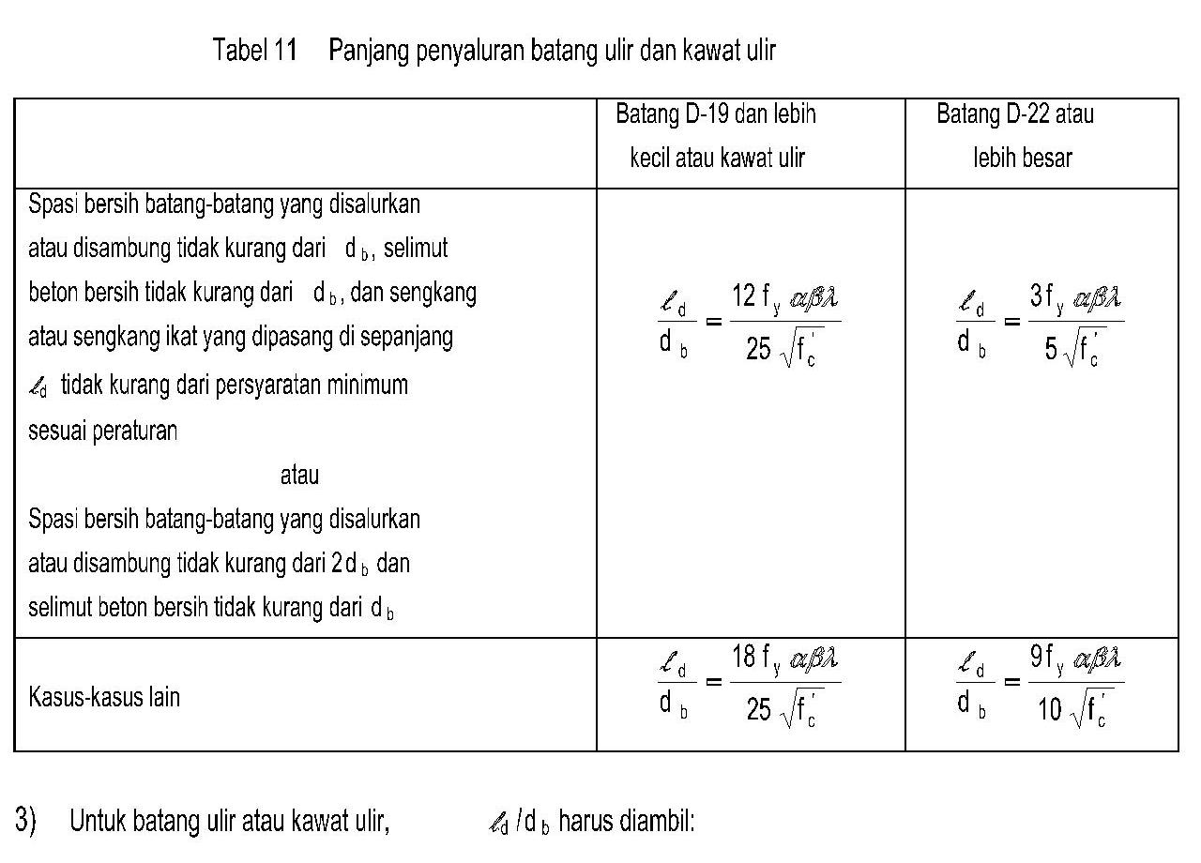
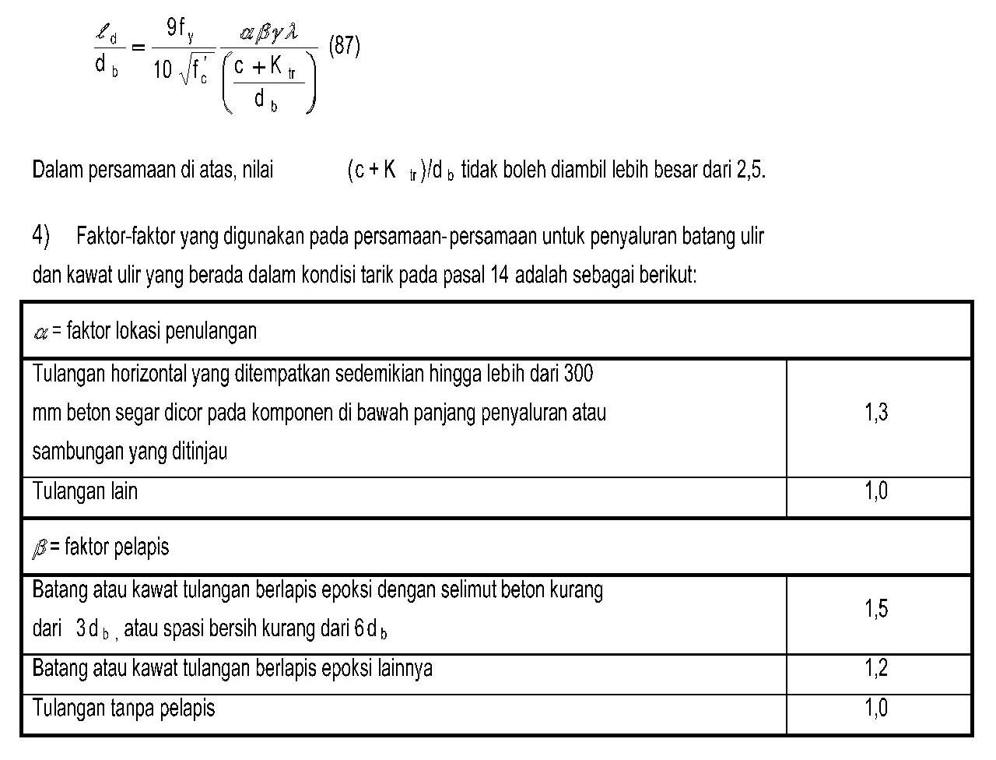
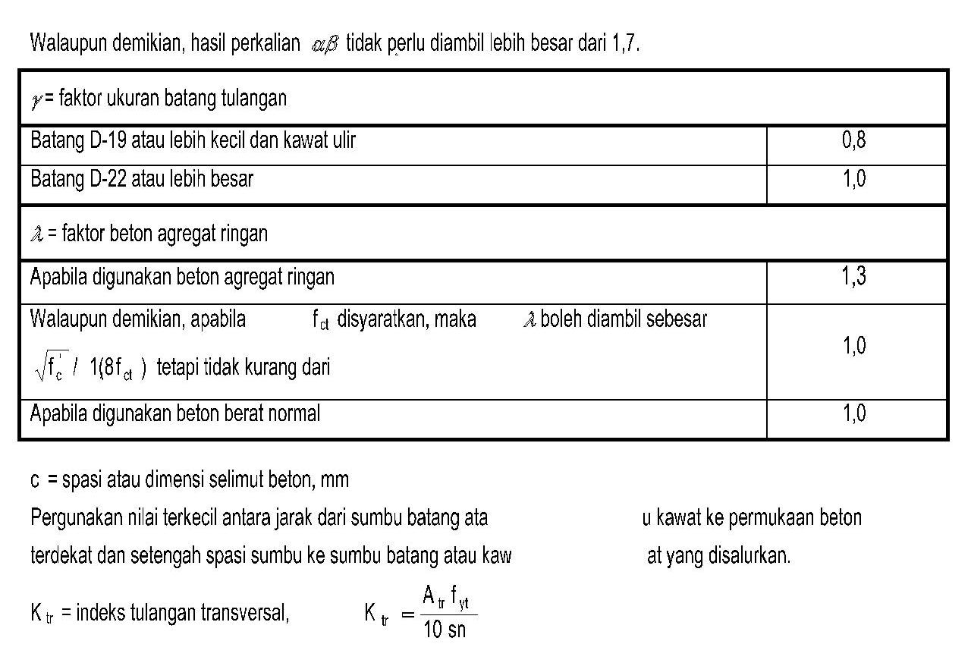
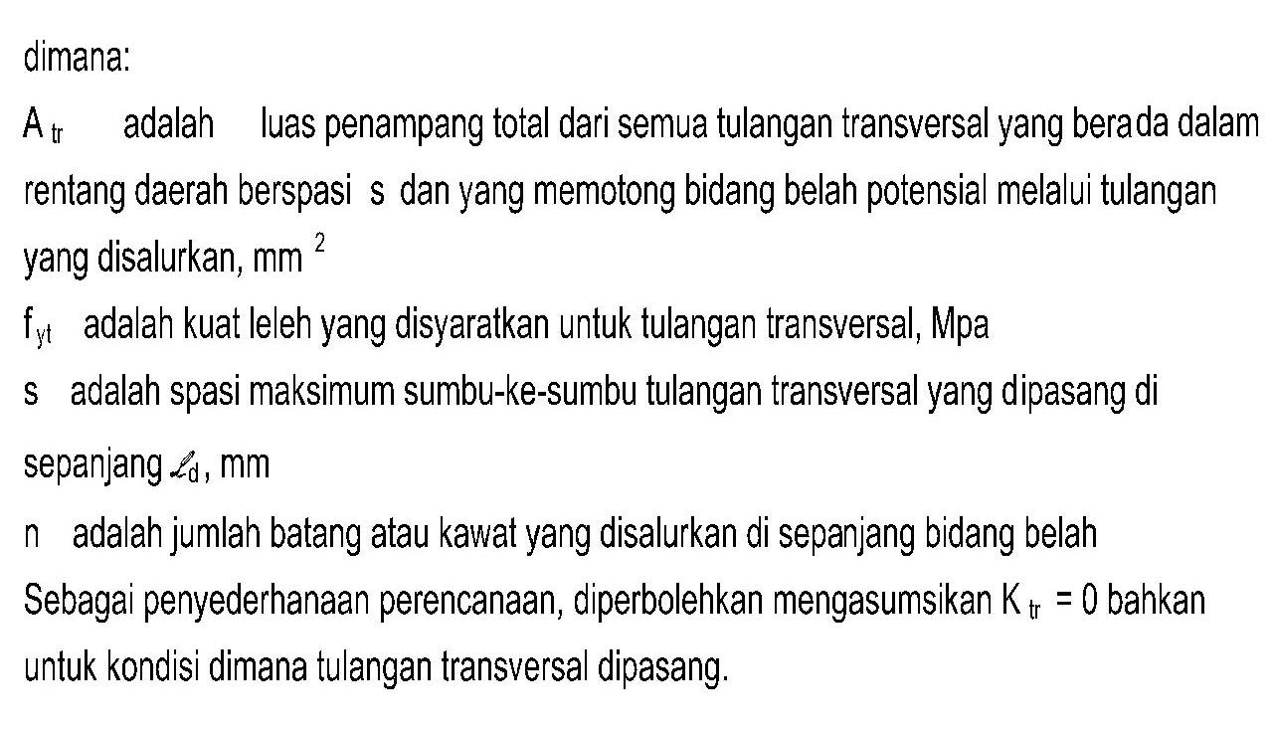
 |  |  |  |  |  |  |  |  |  |  | Job No. |  | Sheet No
 |  |  |  |  |  |  |  |  |  |  |  |  |  | 2
Program Hitung Pondasi Tapak
 |  |  |  |  |  |  |  |  |  |  | Part
Job Title |  |  |  |  |  |  |  |  |  |  | Ref
 | Ruko Permata Juanda Surabaya |  |  |  |  |  |  |  |  |  | Enginner |  |  | Date
Client. | Mr Bunawan |  |  |  |  |  |  |  |  |  | File |  |  | Date/time | 9/30/19

Cek Panjang Penyaluran Tegangan Tulangan

 |  |  |  | 9 | x | fy | x | α | β | x | γ | x | λ
Panjang penyaluran tegangan (λd) |  |  | = |  |  |  |  |  |  |  |  |  |  | db
 |  |  |  |  |  |  |  | c | + | Ktr
 |  |  |  |  |  | 10 | fc'
 |  |  |  |  |  |  |  |  | db

 |  |  |  | 9 | x | 320 | x | 1 | 1 | x | 0.8 | x | 1
 |  |  | = |  |  |  |  |  |  |  |  |  |  | 16
 |  |  |  |  |  |  |  | 75 | + | 0
 |  |  |  |  |  | 10 | 20
 |  |  |  |  |  |  |  |  | 16

 |  |  |  | 9 | x | 320 | x | 1 | 1 | x | 0.8 | x | 1
 |  |  | = |  |  |  |  |  |  |  |  |  |  | 16

 |  |  |  |  |  |  | 10 | 20 | 2.5

 |  |  | = | 329.722 |  | mm | > | 300 | mm
 |  |  | ≈ | 330 |  | mm

 |  |  |  | B |  | Bk
Panjang Tersedia (λt) |  |  | = |  | - |  | - | 75
 |  |  |  | 2 |  | 2

 |  |  |  | 1500 |  | 500
 |  |  | = |  | - |  | - | 75
 |  |  |  | 2 |  | 2

 |  |  | = | 425

Panjang Tersedia (λt) |  | > | Panjang penyaluran tegangan (λd)
 | 425 | > | 330 |  | ....... | OK!

Kuat Dukung Fondasi

 |  | Pu | = | Ø | x | 0.85 | x | fc' | x | A

 |  |  | = | 0.7 | x | 0.85 | x | 20 | x | 250000

 |  |  | = | 2975000 |  | N

 |  |  | = | 2975 |  | KN

 |  | Pu,k | = | 640 |  | KN

 |  | Pu | = | 2975 |  | > | Pu,k | = | 640 |  |  | ....... | OK!

 | SKSNI 03-2847-2002

Desain Penulangan Pondasi

 |  |  |  |  |  |  |  |  |  | Job No. | Sheet No
 |  |  |  |  |  |  |  |  |  |  |  | 3
Program Hitung Pondasi Tapak
 |  |  |  |  |  |  |  |  |  | Part
Job Title |  |  |  |  |  |  |  |  |  | Ref
 |  | Ruko Permata Juanda Surabaya |  |  |  |  |  |  |  | Enginner |  | Date
Client. |  | Mr Bunawan |  |  |  |  |  |  |  | File |  | Date/time | 9/30/19

 |  |  |  | 1.50

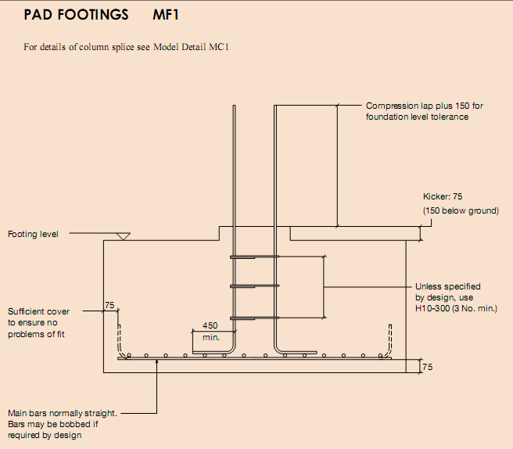

1

 |  | 1.50

 |  |  | D | 16 | - | 114

 |  |  | DETAIL PONDASI
 |  |  | Non Scale

 |  |  |  | 500

 |  |  |  |  |  | D | 16 | - | 114

 | 500 |  |  |  |  |  |  |  | 401

 |  |  |  |  |  |  |  |  | 99
 |  |  | 1500

 |  |  | POTONGAN 1-1
 |  |  | Non Scale

 | SNI 03-2847-2002 (Pasal 17.4.3)

 | SNI 03-2847-2002 (Pasal 17.7)

 | SNI 03-2847-2002 (Pasal 9.7.1)

